画像
1

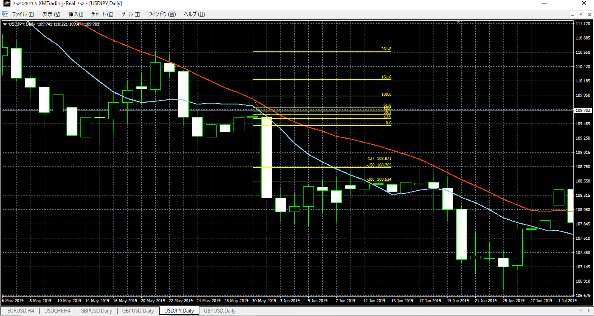

2

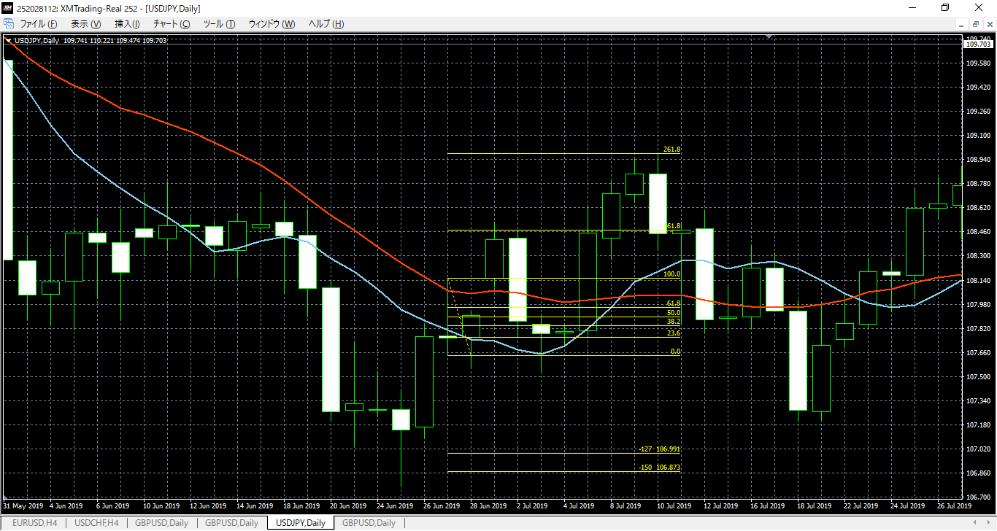
損切

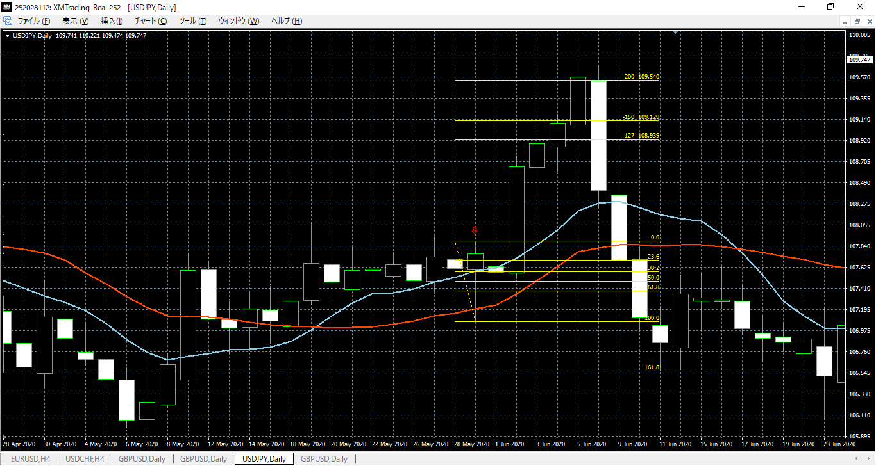
高値切り上げ
エントリー

memo
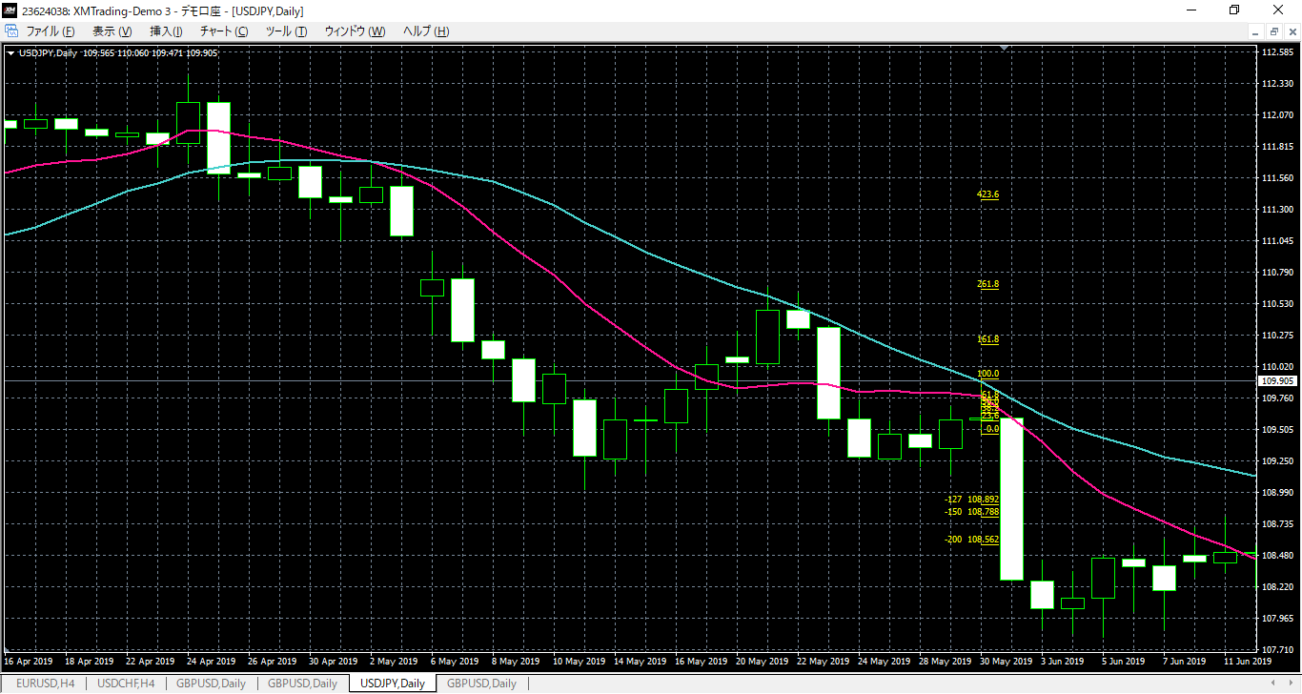
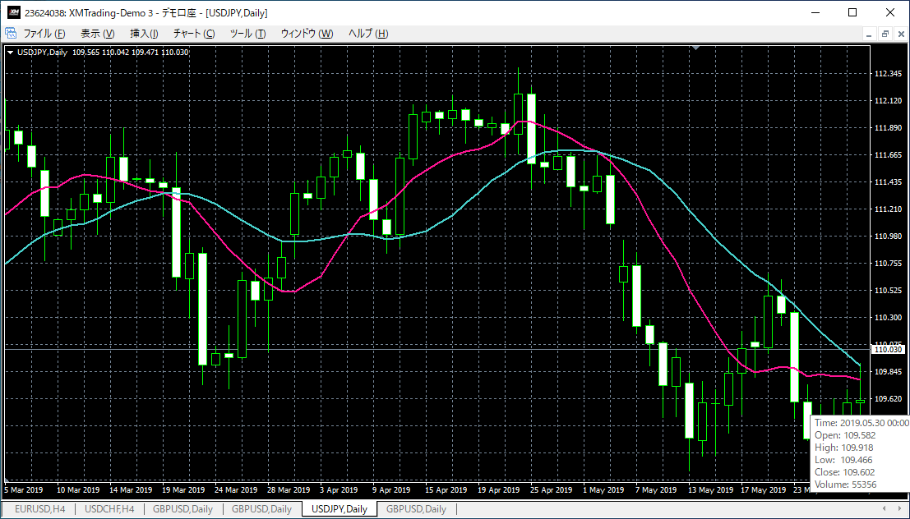

 | 始値 | Open | 109.582
 | 高値 | High | 109.918 | 上のひげ | 0.316
 | 安値 | Low | 109.466 | 実態 | 0.02
 | 終値 | Close | 109.602 | 下のひげ | 0.136
 | 種別 | 陽線
 |  |  |  | 売り | PB
 |  |  | 10MAが20MAより下。 エントリールールOK
 |  |  | 二つのMAより外に実体ある
 |  |  | ひげタッチしている

FB引いてみる

